Dashboard Biểu Đồ
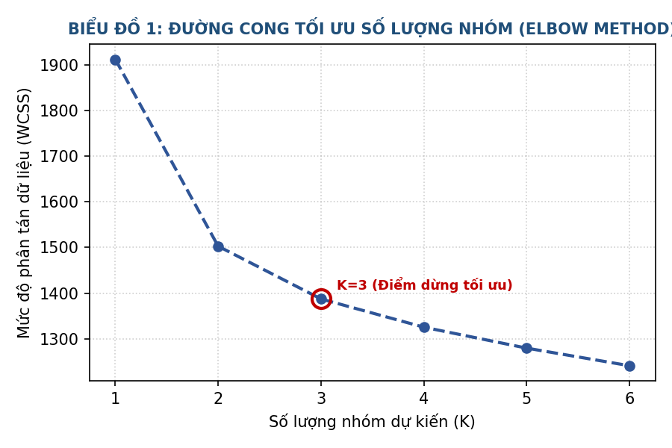
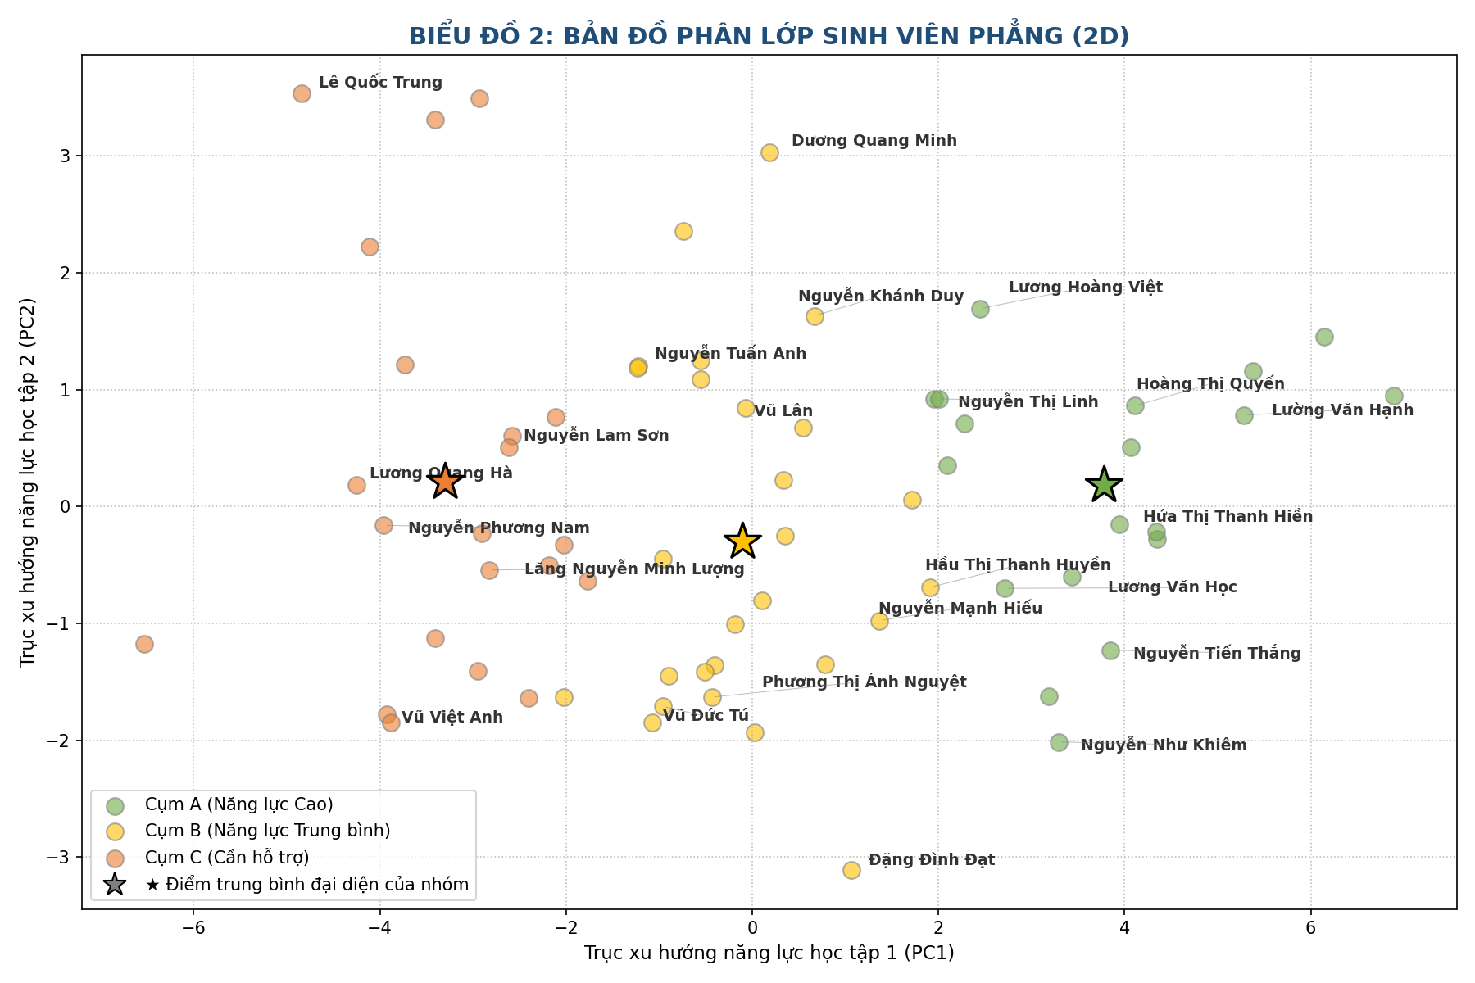
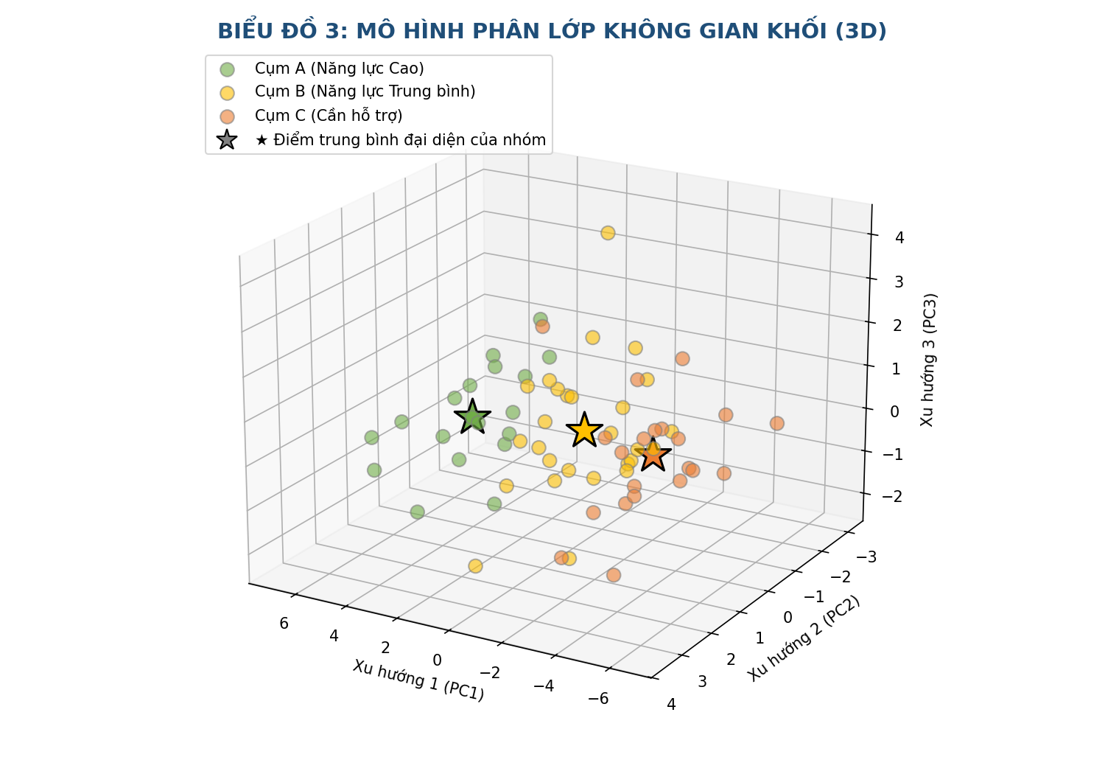
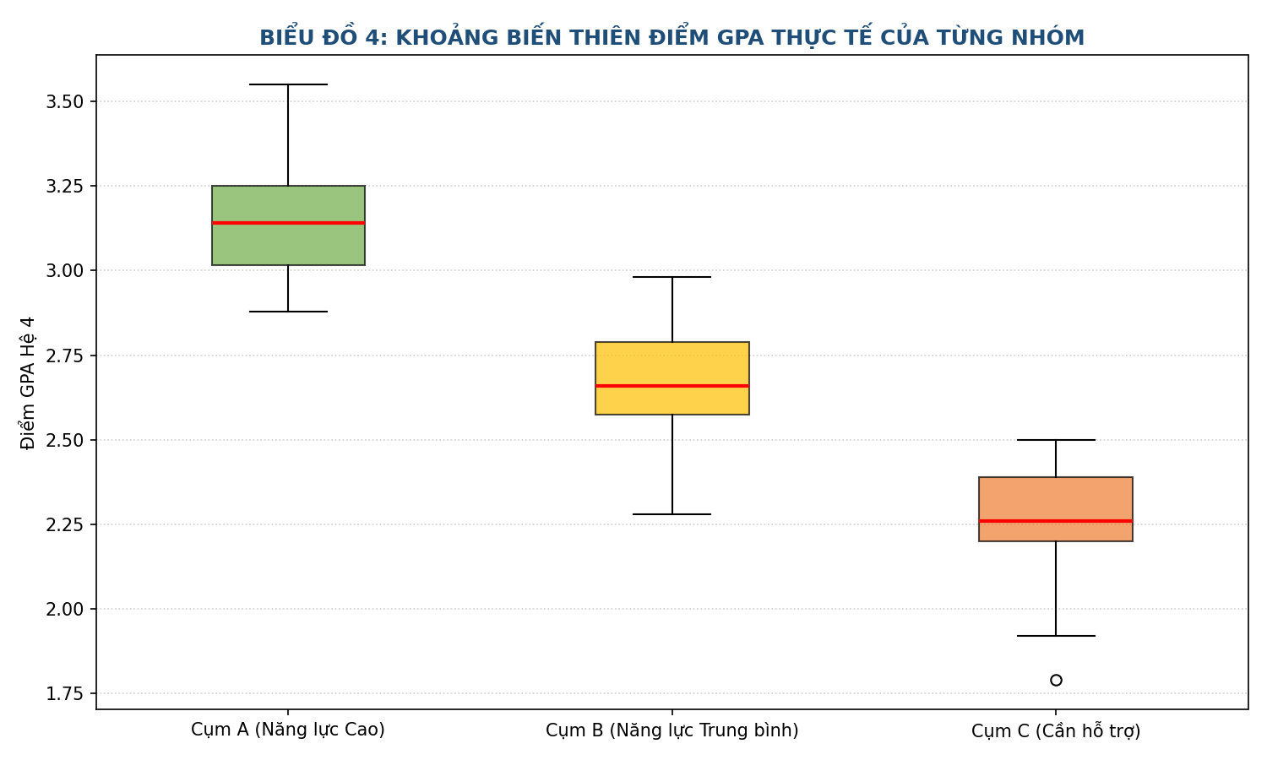
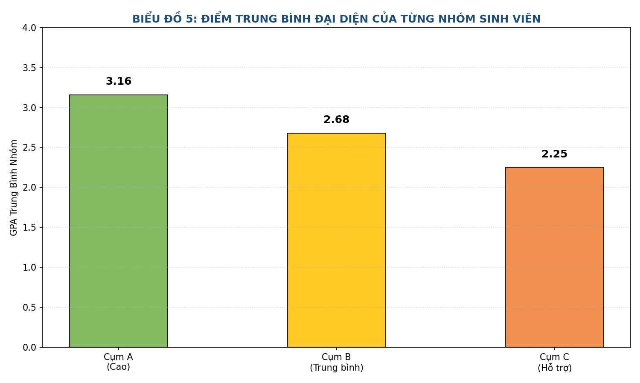
HỆ THỐNG DASHBOARD PHÂN TÍCH VÀ TRỰC QUAN HÓA K-MEANS

Cụm môn học | GPA Trung bình Cụm | GPA Thấp nhất | GPA Cao nhất | Số lượng SV | Tỷ lệ | HƯỚNG DẪN ĐỌC HIỂU BIỂU ĐỒ (DÀNH CHO NGƯỜI XEM)
Cụm A (Năng lực Cao) | 3.16 | 2.88 | 3.55 | 19 | 28.4% | Mỗi dấu chấm trên bản đồ (●) | Đại diện cho 1 sinh viên. Vị trí chấm được tính toán tự động dựa trên điểm số của TẤT CẢ các môn học.
Cụm B (Năng lực Trung bình) | 2.68 | 2.28 | 2.98 | 27 | 40.3% | Kí hiệu Ngôi sao lớn (★) | TÂM CỦA CỤM (Centroid) - Đại diện cho điểm trung bình chính xác mang tính cốt lõi của cả nhóm đó.
Cụm C (Cần hỗ trợ) | 2.25 | 1.79 | 2.50 | 21 | 31.3% | Trục tọa độ PC1, PC2, PC3 | Các môn học được thuật toán PCA nén lại thành các trục "Xu hướng năng lực học lực chính" để vẽ được lên đồ thị.
 |  |  |  |  |  | Biểu đồ Hộp (Boxplot) | Cho biết dải điểm thực tế. Vạch màu đỏ ở giữa hộp là mức điểm trung vị của nhóm.
 |  |  |  |  |  | Đồ thị Khuỷu tay (Elbow) | Công cụ khoa học chứng minh việc chia lớp học thành đúng 3 nhóm (K=3) là phương án tối ưu và công tâm nhất.

